1. Overview
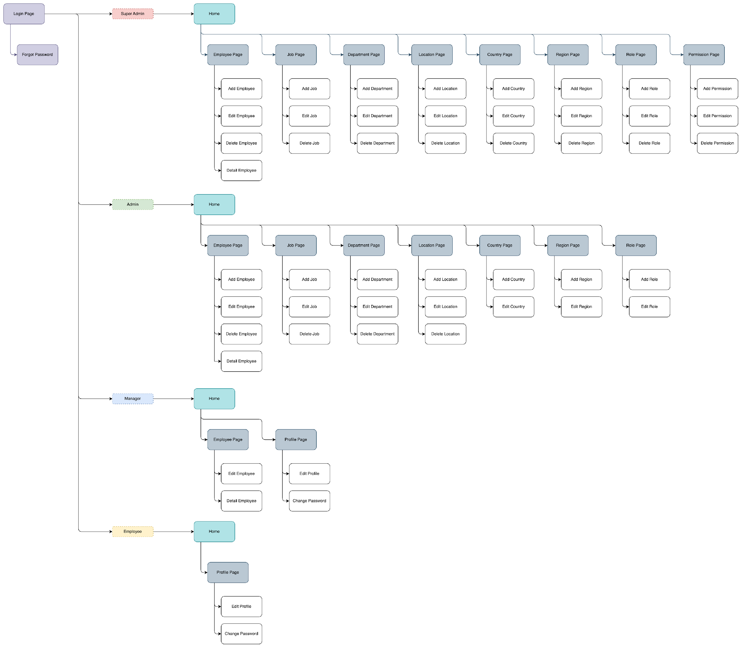
[Study Independent Besertifikat Kampus Merdeka]
[Data Engineer with SQL Database Approach]

Database Specification Document
Author | : | - Jonathan Calvin Limawal
 |  | - Fatimah
 |  | - Annisa Cahyani Surya

1.1. Background
Dalam era yang dinamis ini, pengelolaan dan manajemen informasi secara efisien sangat penting untuk kesuksesan organisasi, khususnya informasi karyawan. Namun, di era perkembangan teknologi ini, masih terdapat beberapa perusahaan yang melakukan pencatatan dan pengolahan data karyawan secara manual. Oleh karena itu, Employee Management System (EMS) ini dibuat untuk memenuhi kebutuhan operasi perusahaan yang terus berkembang agar memastikan bahwa proses manajemen data dilakukan secara efisien. Dengan mengatur informasi penting ke dalam format yang terstruktur, database EMS dapat membantu perusahaan atau organisasi dalam mencatat informasi karyawan secara terstruktur dan efisien, meningkatkan efisiensi alur kerja, dan memastikan integritas serta konsistensi data yang dimiliki.

Selain itu, EMS ini juga dilengkapi dengan fitur peminjaman uang, memungkinkan karyawan mengajukan pinjaman kepada perusahaan dengan mudah. Fitur ini membantu karyawan mengatasi kebutuhan finansial mendadak tanpa perlu melakukan pinjaman online (PINJOL). Dengan EMS, perusahaan dapat mengelola data karyawan dan memberikan solusi finansial yang bermanfaat, mendukung kesejahteraan karyawan, serta berkontribusi pada kesuksesan dan stabilitas perusahaan.

1.2. Objective
1 | . | Untuk membantu perusahaan dalam mencatat dan mengolah data karyawan secara efisien
2 | . | Untuk membuat sistem manajemen karyawan yang mudah digunakan
3 | . | Untuk menjaga integritas serta konsistensi data yang dimiliki
4 | . | Untuk membantu karyawan dari segi finansial serta kesejahteraan

1.3. Constraint
Employee Management System (EMS) ini hanya memiliki fitur-fitur utama atau esensial bagi perusahaan, seperti halaman Employee, Job, Department, Location, Country, Region, Role, Permission, Loan (Peminjaman), dan Penalty (Denda). Selain itu, pada Employee Management System (EMS) ini, hanya ada atau terbagi menjadi 4 role, yakni Super Admin, Admin, Manager, dan Employee

1.4. Information Architecture

3. Supporting Document
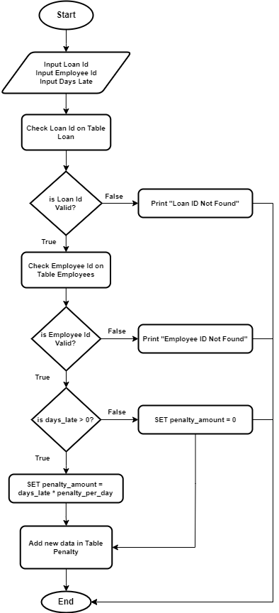
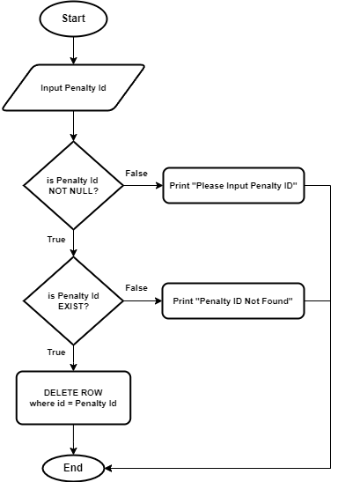
3.1.General Supporting Document |  |  | 3.2. Super Admin Supporting Document |  |  | 3.3. Admin Supporting Document |  |  | 3.4. Manager Supporting Document |  |  | 3.5. Employee Supporting Document
3.1.1. | SD-001 |  | 3.2.1. | SD-004 |  | 3.3.1. | SD-004 |  | 3.4.1 | SD005 |  | 3.5.1 | SD034
 | Document Id | SD-001 |  | Document Id | SD-004 |  | Document Id | SD-004 |  | Document Id | SD-005 |  | Document Id | SD-034
 | Name | usp_login |  | Name | usp_register |  | Name | usp_register |  | Name | usp_update_employee |  | Name | usp_edit_profile
 | Owner | ACT001, ACT002, ACT003, ACT004 |  | Owner | ACT001, ACT002 |  | Owner | ACT001, ACT002 |  | Owner | ACT001, ACT002 |  | Owner | ACT003, ACT004
 | Description | Digunakan untuk masuk kedalam sistem Employee Management System |  | Description | Digunakan untuk menambahkan Data Employee baru |  | Description | Digunakan untuk menambahkan Data Employee baru |  | Description | Digunakan untuk mengedit Data Employee |  | Description | Digunakan untuk mengedit data profile
 | Properties | Email |  | Properties | First Name |  | Properties | First Name |  | Properties | First Name |  | Properties | Username
 |  | Username |  |  | Last Name |  |  | Last Name |  |  | Last Name |  | Main Flow
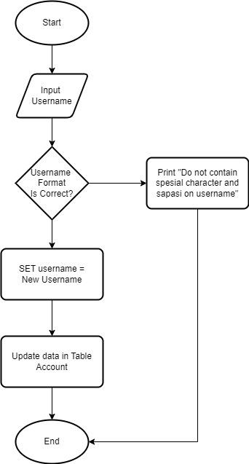
 |  |  |  |  | Gender |  |  | Gender |  |  | Gender
 |  |  |  |  | Email |  |  | Email |  |  | Email
 |  |  |  |  | Phone |  |  | Phone |  |  | Phone
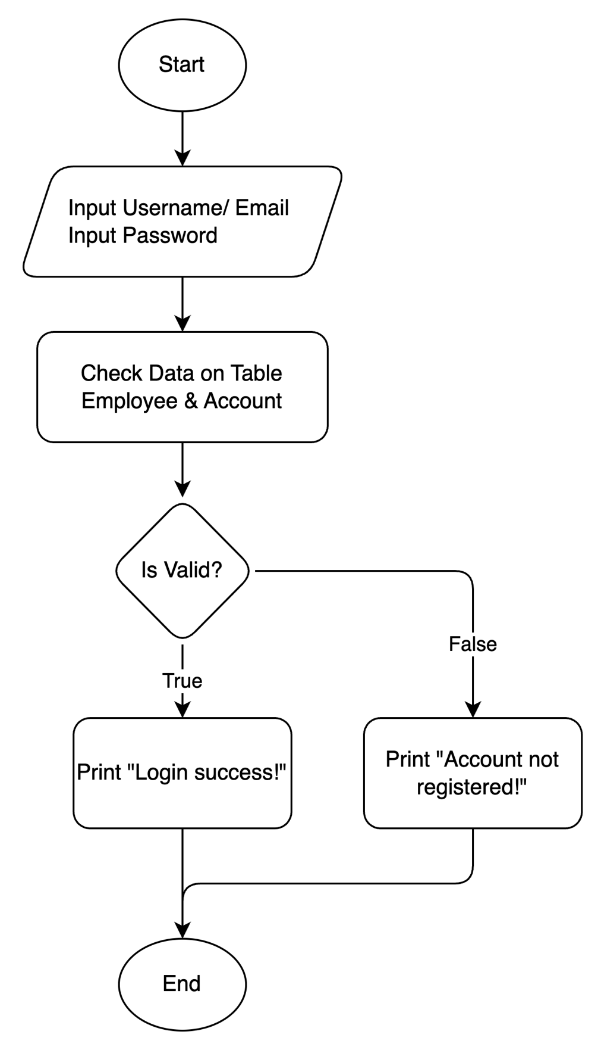
 |  |  |  |  | Hire Date |  |  | Hire Date |  |  | Hire Date
 |  |  |  |  | Salary |  |  | Salary |  |  | Salary
 |  |  |  |  | Manager Id |  |  | Manager Id |  |  | Manager Id
 |  |  |  |  | Job Id |  |  | Job Id |  |  | Job Id
 |  |  |  |  | Department Id |  |  | Department Id |  |  | Department Id
 |  |  |  |  | Password |  |  | Password |  | Main Flow
 |  |  |  | Main Flow |  |  | Main Flow

3.1.2. | SD-002
 | Document Id | SD-002
 | Name | usp_forgot_password
 | Owner | ACT001, ACT002, ACT003, ACT004 |  |  |  |  |  |  |  |  |  | 3.5.2 | SD035
 | Description | Digunakan untuk membuat password baru ketika user lupa password |  |  |  |  |  |  |  |  |  |  | Document Id | SD-035
 | Properties | Email |  |  |  |  |  |  |  |  |  |  | Name | usp_change_password
 |  | New Password |  |  |  |  |  |  |  |  |  |  | Owner | ACT003, ACT004
 |  | Confirm Password |  |  |  |  |  |  |  |  |  |  | Description | Digunakan untuk mengubah password
 |  | Otp |  |  |  |  |  |  |  |  |  |  | Properties | Password
 | Main Flow |  |  |  |  |  |  |  |  |  |  |  | Main Flow

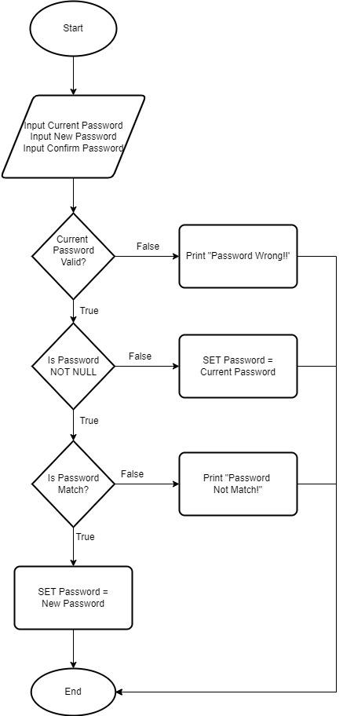

 |  |  | 3.2.2 | SD005 |  | 3.3.2 | SD005
 |  |  |  | Document Id | SD-005 |  | Document Id | SD-005
 |  |  |  | Name | usp_update_employee |  | Name | usp_update_employee
 |  |  |  | Owner | ACT001, ACT002 |  | Owner | ACT001, ACT002
 |  |  |  | Description | Digunakan untuk mengedit Data Employee |  | Description | Digunakan untuk mengedit Data Employee
 |  |  |  | Properties | First Name |  | Properties | First Name
3.1.3. | Document Id | SD-003 |  |  | Last Name |  |  | Last Name
 | Name | usp_generate_otp |  |  | Gender |  |  | Gender
 | Owner | ACT001, ACT002, ACT003, ACT004 |  |  | Email |  |  | Email
 | Description | Digunakan untuk membuat password baru ketika user lupa password |  |  | Phone |  |  | Phone
 | Properties | Email |  |  | Hire Date |  |  | Hire Date
 | Main Flow |  |  |  | Salary |  |  | Salary
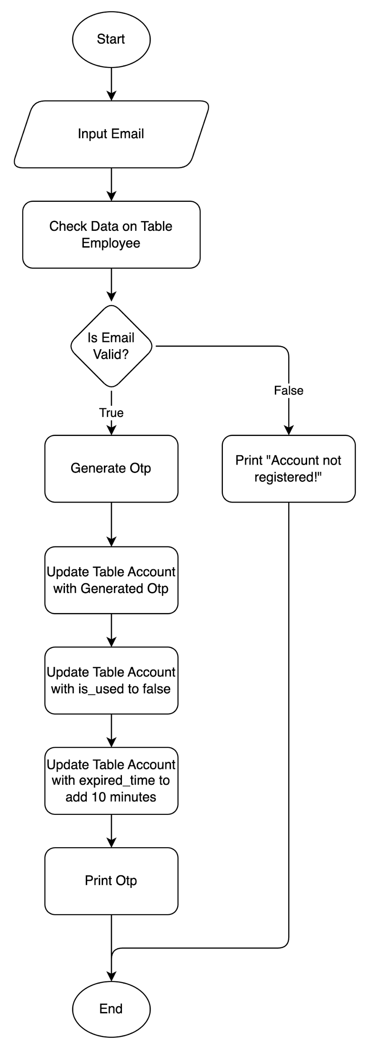
 |  |  |  |  | Manager Id |  |  | Manager Id
 |  |  |  |  | Job Id |  |  | Job Id | 3.4.2 | SD034
 |  |  |  |  | Department Id |  |  | Department Id |  | Document Id | SD-034
 |  |  |  | Main Flow |  |  | Main Flow |  |  | Name | usp_edit_profile
 |  |  |  |  |  |  |  |  |  | Owner | ACT003, ACT004
 |  |  |  |  |  |  |  |  |  | Description | Digunakan untuk mengedit data profile
 |  |  |  |  |  |  |  |  |  | Properties | Username
 |  |  |  |  |  |  |  |  |  |  | Password
 |  |  |  |  |  |  |  |  |  | Main Flow
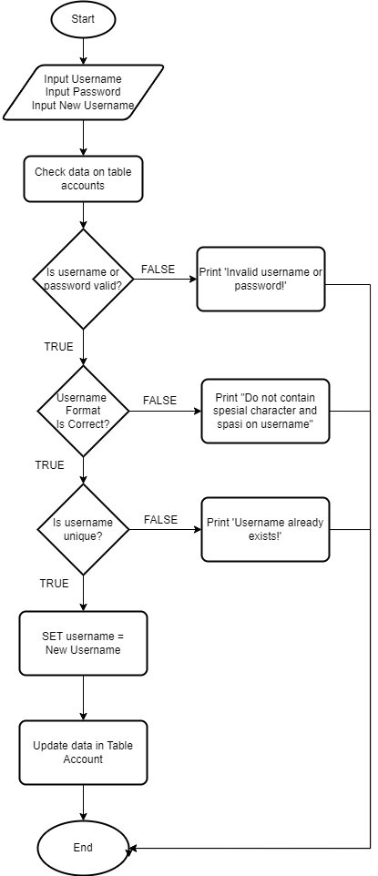

 |  |  |  |  |  |  |  |  | 3.4.3 | SD035
 |  |  |  |  |  |  |  |  |  | Document Id | SD-035
 |  |  |  |  |  |  |  |  |  | Name | usp_change_password
 |  |  |  |  |  |  |  |  |  | Owner | ACT003, ACT004
 |  |  |  |  |  |  |  |  |  | Description | Digunakan untuk mengubah password
 |  |  |  |  |  |  |  |  |  | Properties | Password
 |  |  |  |  |  |  |  |  |  | Main Flow

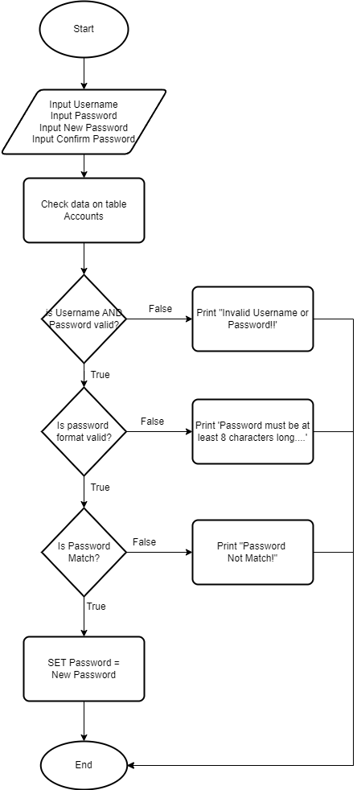

 |  |  | 3.2.3 | SD006 |  | 3.3.3 | SD006
 |  |  |  | Document Id | SD-006 |  | Document Id | SD-006
 |  |  |  | Name | usp_delete_employee |  | Name | usp_delete_employee
 |  |  |  | Owner | ACT001, ACT002 |  | Owner | ACT001, ACT002
 |  |  |  | Description | Digunakan untuk menghapus Data Employee |  | Description | Digunakan untuk menghapus Data Employee
 |  |  |  | Properties | Employee Id |  | Properties | Employee Id
 |  |  |  | Main Flow |  |  | Main Flow
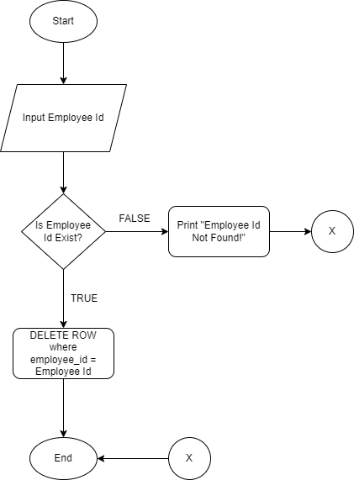

 |  |  | 3.2.4 | SD007 |  | 3.3.4 | SD007
 |  |  |  | Document Id | SD-007 |  | Document Id | SD-007
 |  |  |  | Name | usp_add_job |  | Name | usp_add_job
 |  |  |  | Owner | ACT001, ACT002 |  | Owner | ACT001, ACT002
 |  |  |  | Description | Digunakan untuk menambahkan Data Job baru |  | Description | Digunakan untuk menambahkan Data Job baru
 |  |  |  | Properties | Job Id |  | Properties | Job Id
 |  |  |  |  | Title |  |  | Title
 |  |  |  |  | Min Salary |  |  | Min Salary
 |  |  |  |  | Max Salary |  |  | Max Salary
 |  |  |  | Main Flow |  |  | Main Flow

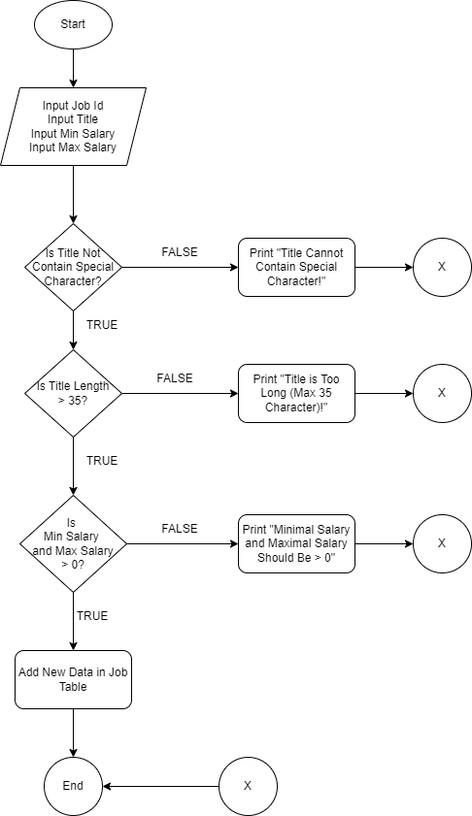

 |  |  | 3.2.5 | SD008 |  | 3.3.5 | SD008
 |  |  |  | Document Id | SD-008 |  | Document Id | SD-008
 |  |  |  | Name | usp_edit_job |  | Name | usp_edit_job
 |  |  |  | Owner | ACT001, ACT002 |  | Owner | ACT001, ACT002
 |  |  |  | Description | Digunakan untuk mengedit Data Job |  | Description | Digunakan untuk mengedit Data Job
 |  |  |  | Properties | Job Id |  | Properties | Job Id
 |  |  |  |  | Title |  |  | Title
 |  |  |  |  | Min Salary |  |  | Min Salary
 |  |  |  |  | Max Salary |  |  | Max Salary
 |  |  |  | Main Flow |  |  | Main Flow
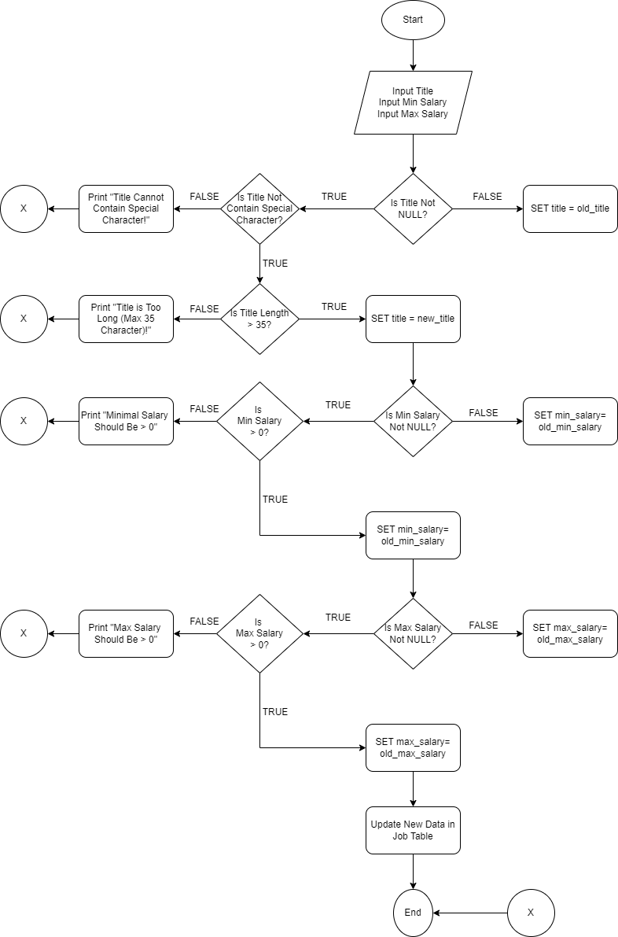

 |  |  | 3.2.5 | SD009 |  | 3.3.5 | SD009
 |  |  |  | Document Id | SD-009 |  | Document Id | SD-009
 |  |  |  | Name | usp_delete_job |  | Name | usp_delete_job
 |  |  |  | Owner | ACT001, ACT002 |  | Owner | ACT001, ACT002
 |  |  |  | Description | Digunakan untuk menghapus Data Job |  | Description | Digunakan untuk menghapus Data Job
 |  |  |  | Properties | Job Id |  | Properties | Job Id
 |  |  |  | Main Flow |  |  | Main Flow
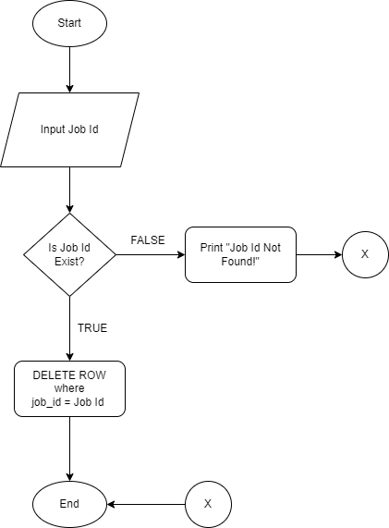

 |  |  | 3.2.7 | SD010 |  | 3.3.7 | SD010
 |  |  |  | Document Id | SD-010 |  | Document Id | SD-010
 |  |  |  | Name | usp_add_department |  | Name | usp_add_department
 |  |  |  | Owner | ACT001, ACT002 |  | Owner | ACT001, ACT002
 |  |  |  | Description | Digunakan untuk menambahkan Data Department baru |  | Description | Digunakan untuk menambahkan Data Department baru
 |  |  |  | Properties | Department name |  | Properties | Department name
 |  |  |  |  | Location id |  |  | Location id
 |  |  |  | Main Flow |  |  | Main Flow

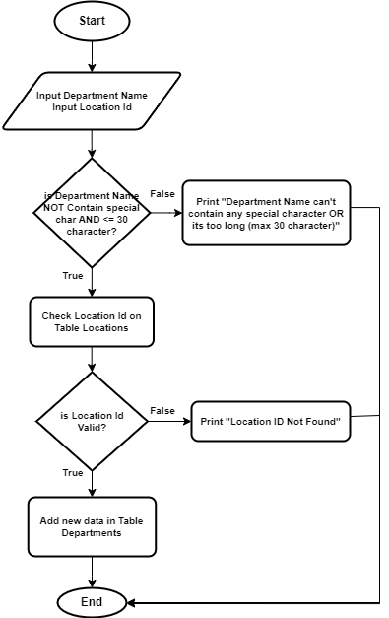

 |  |  | 3.2.8 | SD011 |  | 3.3.8 | SD011
 |  |  |  | Document Id | SD-011 |  | Document Id | SD-011
 |  |  |  | Name | usp_edit_department |  | Name | usp_edit_department
 |  |  |  | Owner | ACT001, ACT002 |  | Owner | ACT001, ACT002
 |  |  |  | Description | Digunakan untuk mengedit data department |  | Description | Digunakan untuk mengedit data department
 |  |  |  | Properties | Department name |  | Properties | Department name
 |  |  |  |  | Location id |  |  | Location id
 |  |  |  | Main Flow |  |  | Main Flow

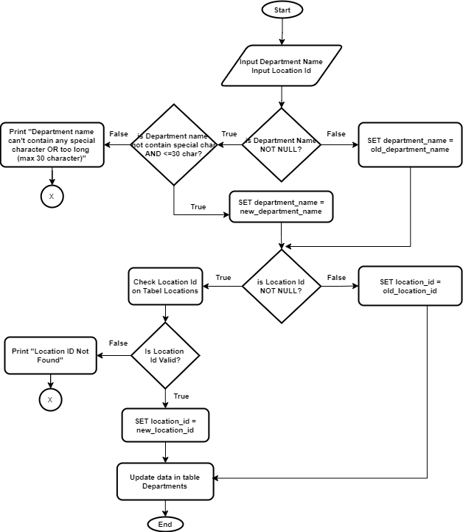

 |  |  | 3.2.9 | SD012 |  | 3.3.9 | SD012
 |  |  |  | Document Id | SD-012 |  | Document Id | SD-012
 |  |  |  | Name | usp_delete_department |  | Name | usp_delete_department
 |  |  |  | Owner | ACT001, ACT002 |  | Owner | ACT001, ACT002
 |  |  |  | Description | Digunakan untuk menghapus data department |  | Description | Digunakan untuk menghapus data department
 |  |  |  | Properties | Department Id |  | Properties | Department Id
 |  |  |  | Main Flow |  |  | Main Flow

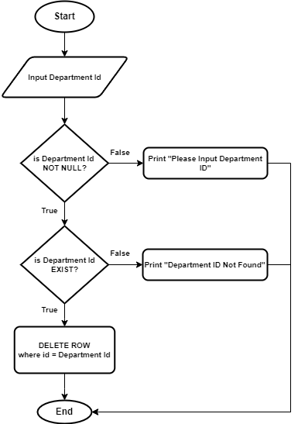

 |  |  | 3.2.10 | SD013 |  | 3.3.10 | SD013
 |  |  |  | Document Id | SD-013 |  | Document Id | SD-013
 |  |  |  | Name | usp_add_locations |  | Name | usp_add_locations
 |  |  |  | Owner | ACT001, ACT002 |  | Owner | ACT001, ACT002
 |  |  |  | Description | Digunakan untuk menambahkan Data Locations baru |  | Description | Digunakan untuk menambahkan Data Locations baru
 |  |  |  | Properties | Street Address |  | Properties | Street Address
 |  |  |  |  | Postal Code |  |  | Postal Code
 |  |  |  |  | City |  |  | City
 |  |  |  |  | State Province |  |  | State Province
 |  |  |  |  | Country Id |  |  | Country Id
 |  |  |  | Main Flow |  |  | Main Flow
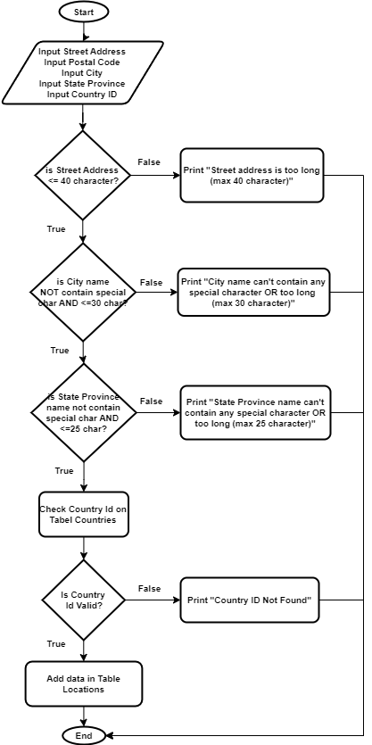

 |  |  | 3.2.11 | SD014 |  | 3.3.11 | SD014
 |  |  |  | Document Id | SD-014 |  | Document Id | SD-014
 |  |  |  | Name | usp_edit_locations |  | Name | usp_edit_locations
 |  |  |  | Owner | ACT001, ACT002 |  | Owner | ACT001, ACT002
 |  |  |  | Description | Digunakan untuk mengedit data location |  | Description | Digunakan untuk mengedit data location
 |  |  |  | Properties | Street Address |  | Properties | Street Address
 |  |  |  |  | Postal Code |  |  | Postal Code
 |  |  |  |  | City |  |  | City
 |  |  |  |  | State Province |  |  | State Province
 |  |  |  |  | Country Id |  |  | Country Id
 |  |  |  | Main Flow |  |  | Main Flow
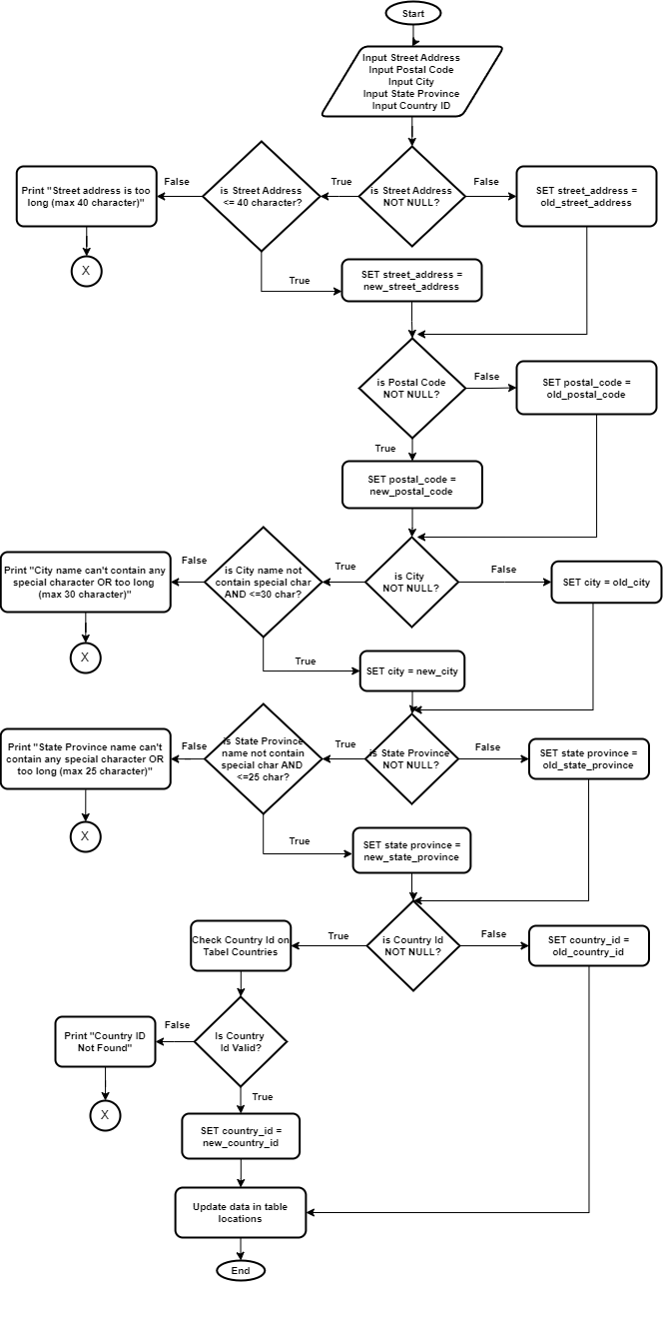

 |  |  | 3.2.12 | SD015 |  | 3.3.12 | SD015
 |  |  |  | Document Id | SD-015 |  | Document Id | SD-015
 |  |  |  | Name | usp_delete_locations |  | Name | usp_delete_locations
 |  |  |  | Owner | ACT001, ACT002 |  | Owner | ACT001, ACT002
 |  |  |  | Description | Digunakan untuk menghapus data location |  | Description | Digunakan untuk menghapus data location
 |  |  |  | Properties | Location Id |  | Properties | Location Id
 |  |  |  | Main Flow |  |  | Main Flow
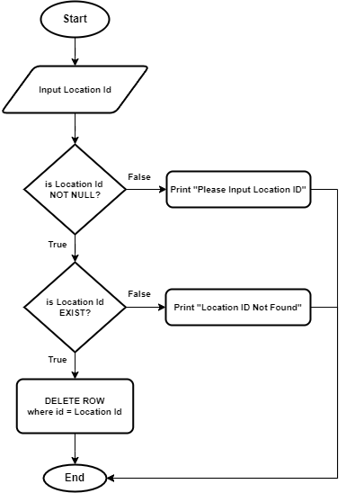

 |  |  | 3.2.13 | SD016 |  | 3.3.13 | SD016
 |  |  |  | Document Id | SD-016 |  | Document Id | SD-016
 |  |  |  | Name | usp_add_country |  | Name | usp_add_country
 |  |  |  | Owner | ACT001, ACT002 |  | Owner | ACT001, ACT002
 |  |  |  | Description | Digunakan untuk menambahkan data country |  | Description | Digunakan untuk menambahkan data country
 |  |  |  | Properties | Country Name |  | Properties | Country Name
 |  |  |  |  | Region Id |  |  | Region Id
 |  |  |  | Main Flow |  |  | Main Flow
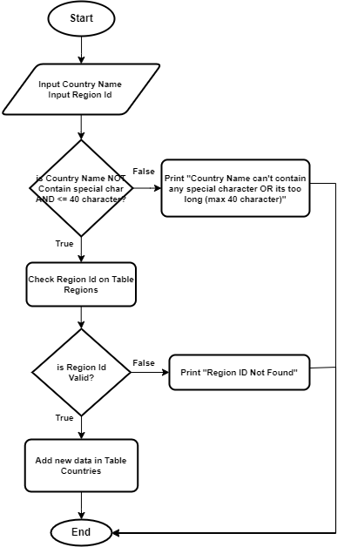

 |  |  | 3.2.14 | SD017 |  | 3.3.14 | SD017
 |  |  |  | Document Id | SD-017 |  | Document Id | SD-017
 |  |  |  | Name | usp_edit_country |  | Name | usp_edit_country
 |  |  |  | Owner | ACT001, ACT002 |  | Owner | ACT001, ACT002
 |  |  |  | Description | Digunakan untuk mengedit data country |  | Description | Digunakan untuk mengedit data country
 |  |  |  | Properties | Country Name |  | Properties | Country Name
 |  |  |  |  | Region Id |  |  | Region Id


 |  |  |  |  |  | 3.3.15 | SD019
 |  |  | 3.2.15 | SD018 |  |  | Document Id | SD-019
 |  |  |  | Document Id | SD-018 |  | Name | usp_add_region
 |  |  |  | Name | usp_delete_country |  | Owner | ACT001, ACT002
 |  |  |  | Owner | ACT001, ACT002 |  | Description | Digunakan untuk menambah data region
 |  |  |  | Description | Digunakan untuk menghapus data country |  | Properties | Region Name
 |  |  |  | Properties | Country Id |  | Main Flow
 |  |  |  | Main Flow


 |  |  |  |  |  | 3.3.16 | SD020
 |  |  |  |  |  |  | Document Id | SD-020
 |  |  |  |  |  |  | Name | usp_edit_region
 |  |  |  |  |  |  | Owner | ACT001, ACT002
 |  |  |  |  |  |  | Description | Digunakan untuk mengedit data region
 |  |  |  |  |  |  | Properties | Region Name
 |  |  |  |  |  |  | Main Flow

 |  |  | 3.2.16 | SD019
 |  |  |  | Document Id | SD-019
 |  |  |  | Name | usp_add_region
 |  |  |  | Owner | ACT001, ACT002
 |  |  |  | Description | Digunakan untuk menambah data region
 |  |  |  | Properties | Region Name
 |  |  |  | Main Flow

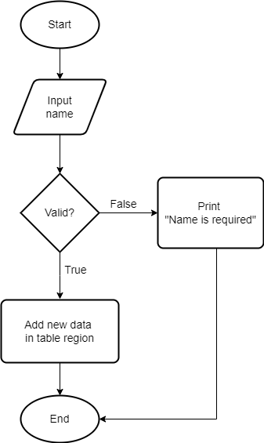

 |  |  |  |  |  | 3.3.17 | SD022
 |  |  |  |  |  |  | Document Id | SD-022
 |  |  |  |  |  |  | Name | usp_add_role
 |  |  |  |  |  |  | Owner | ACT001, ACT002
 |  |  |  |  |  |  | Description | Digunakan untuk menambah data role
 |  |  |  |  |  |  | Properties | Role Name
 |  |  |  |  |  |  | Main Flow
 |  |  | 3.2.17 | SD020
 |  |  |  | Document Id | SD-020
 |  |  |  | Name | usp_edit_region
 |  |  |  | Owner | ACT001, ACT002
 |  |  |  | Description | Digunakan untuk mengedit data region
 |  |  |  | Properties | Region Name
 |  |  |  | Main Flow

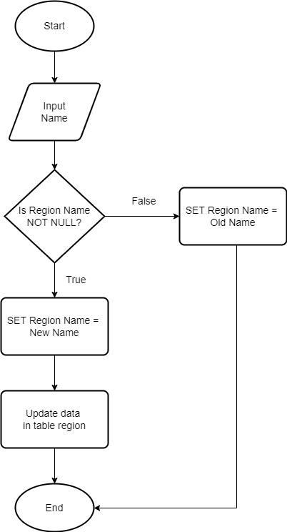

 |  |  |  |  |  | 3.3.18 | SD023
 |  |  |  |  |  |  | Document Id | SD-023
 |  |  |  |  |  |  | Name | usp_edit_role
 |  |  |  |  |  |  | Owner | ACT001, ACT002
 |  |  |  |  |  |  | Description | Digunakan untuk mengedit data role
 |  |  |  |  |  |  | Properties | Role Name
 |  |  |  |  |  |  | Main Flow
 |  |  | 3.2.18 | SD021
 |  |  |  | Document Id | SD-021
 |  |  |  | Name | usp_delete_region
 |  |  |  | Owner | ACT001
 |  |  |  | Description | Digunakan untuk menghapus data region
 |  |  |  | Properties | Region Id
 |  |  |  | Main Flow

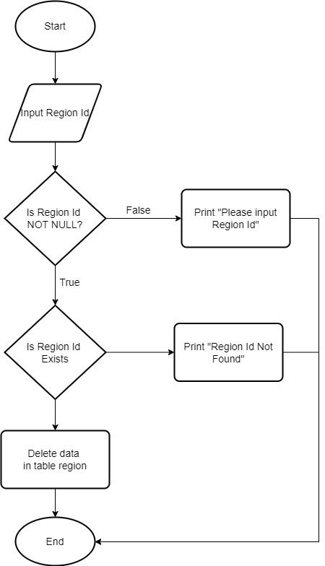

 |  |  | 3.2.19 | SD022
 |  |  |  | Document Id | SD-022
 |  |  |  | Name | usp_add_role
 |  |  |  | Owner | ACT001, ACT002
 |  |  |  | Description | Digunakan untuk menambah data role
 |  |  |  | Properties | Role Name
 |  |  |  | Main Flow

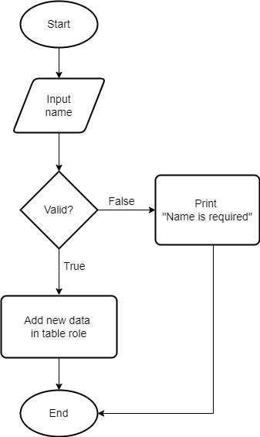

 |  |  | 3.2.20 | SD023
 |  |  |  | Document Id | SD-023
 |  |  |  | Name | usp_edit_role
 |  |  |  | Owner | ACT001, ACT002
 |  |  |  | Description | Digunakan untuk mengedit data role
 |  |  |  | Properties | Role Name
 |  |  |  | Main Flow

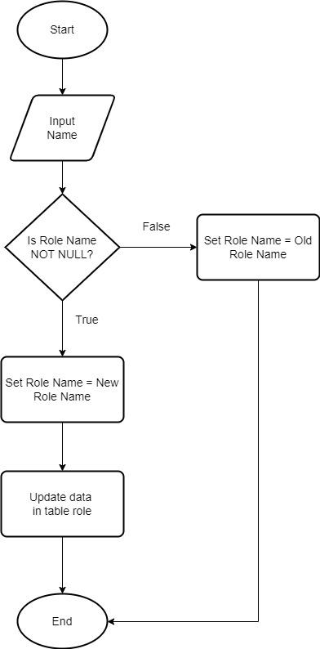

 |  |  | 3.2.21 | SD024
 |  |  |  | Document Id | SD-024
 |  |  |  | Name | usp_delete_role
 |  |  |  | Owner | ACT001
 |  |  |  | Description | Digunakan untuk mengapus data role
 |  |  |  | Properties | Role Id
 |  |  |  | Main Flow

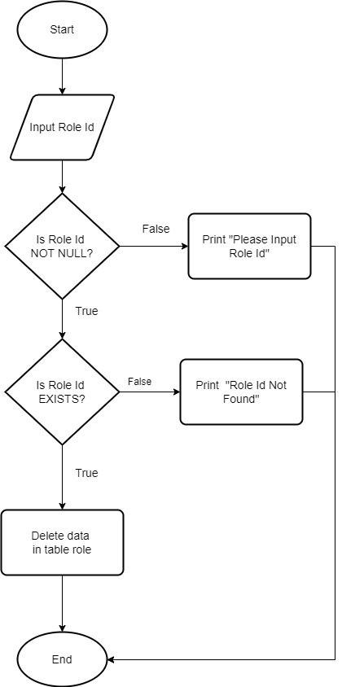

 |  |  | 3.2.22 | SD025
 |  |  |  | Document Id | SD-025
 |  |  |  | Name | usp_add_permission
 |  |  |  | Owner | ACT001
 |  |  |  | Description | Digunakan untuk menambahkan data permission
 |  |  |  | Properties | Permission Name
 |  |  |  | Main Flow

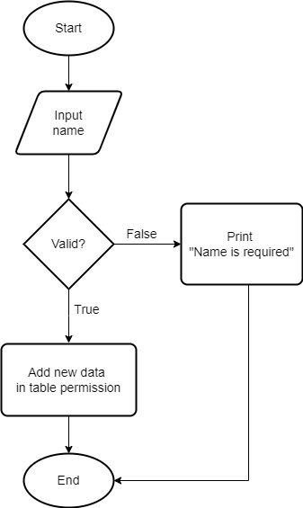

 |  |  | 3.2.23 | SD026
 |  |  |  | Document Id | SD-026
 |  |  |  | Name | usp_edit_permission
 |  |  |  | Owner | ACT001
 |  |  |  | Description | Digunakan untuk mengedit data permission
 |  |  |  | Properties | Permission Name
 |  |  |  | Main Flow

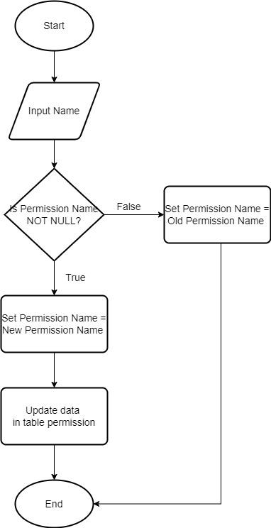

 |  |  | 3.2.24 | SD027
 |  |  |  | Document Id | SD-027
 |  |  |  | Name | usp_delete_permission
 |  |  |  | Owner | ACT001
 |  |  |  | Description | Digunakan untuk menghapus data permission
 |  |  |  | Properties | Permission Id
 |  |  |  | Main Flow

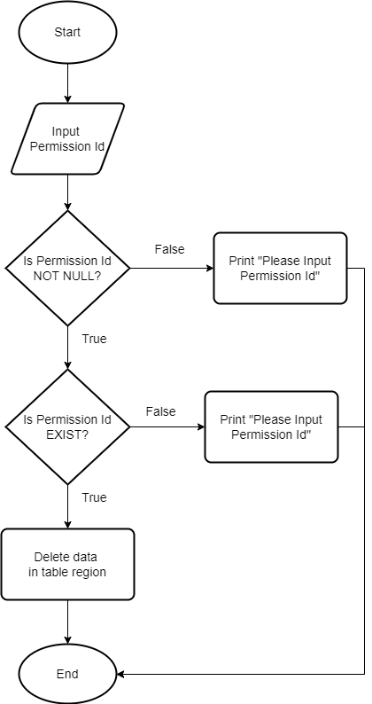

 |  |  | 3.2.25 | SD028
 |  |  |  | Document Id | SD-028
 |  |  |  | Name | usp_add_loan
 |  |  |  | Owner | ACT001
 |  |  |  | Description | Digunakan untuk menambah data Loan
 |  |  |  | Properties
 |  |  |  | Main Flow
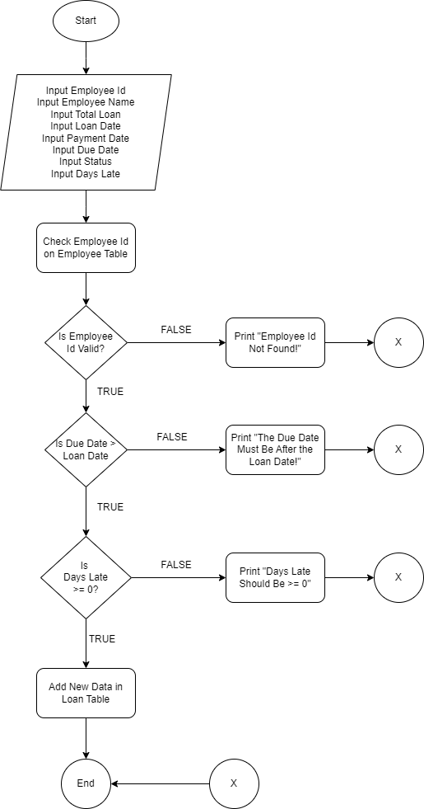

 |  |  | 3.2.26 | SD029
 |  |  |  | Document Id | SD-029
 |  |  |  | Name | usp_edit_loan
 |  |  |  | Owner | ACT001
 |  |  |  | Description | Digunakan untuk mengedit data Loan
 |  |  |  | Properties
 |  |  |  | Main Flow

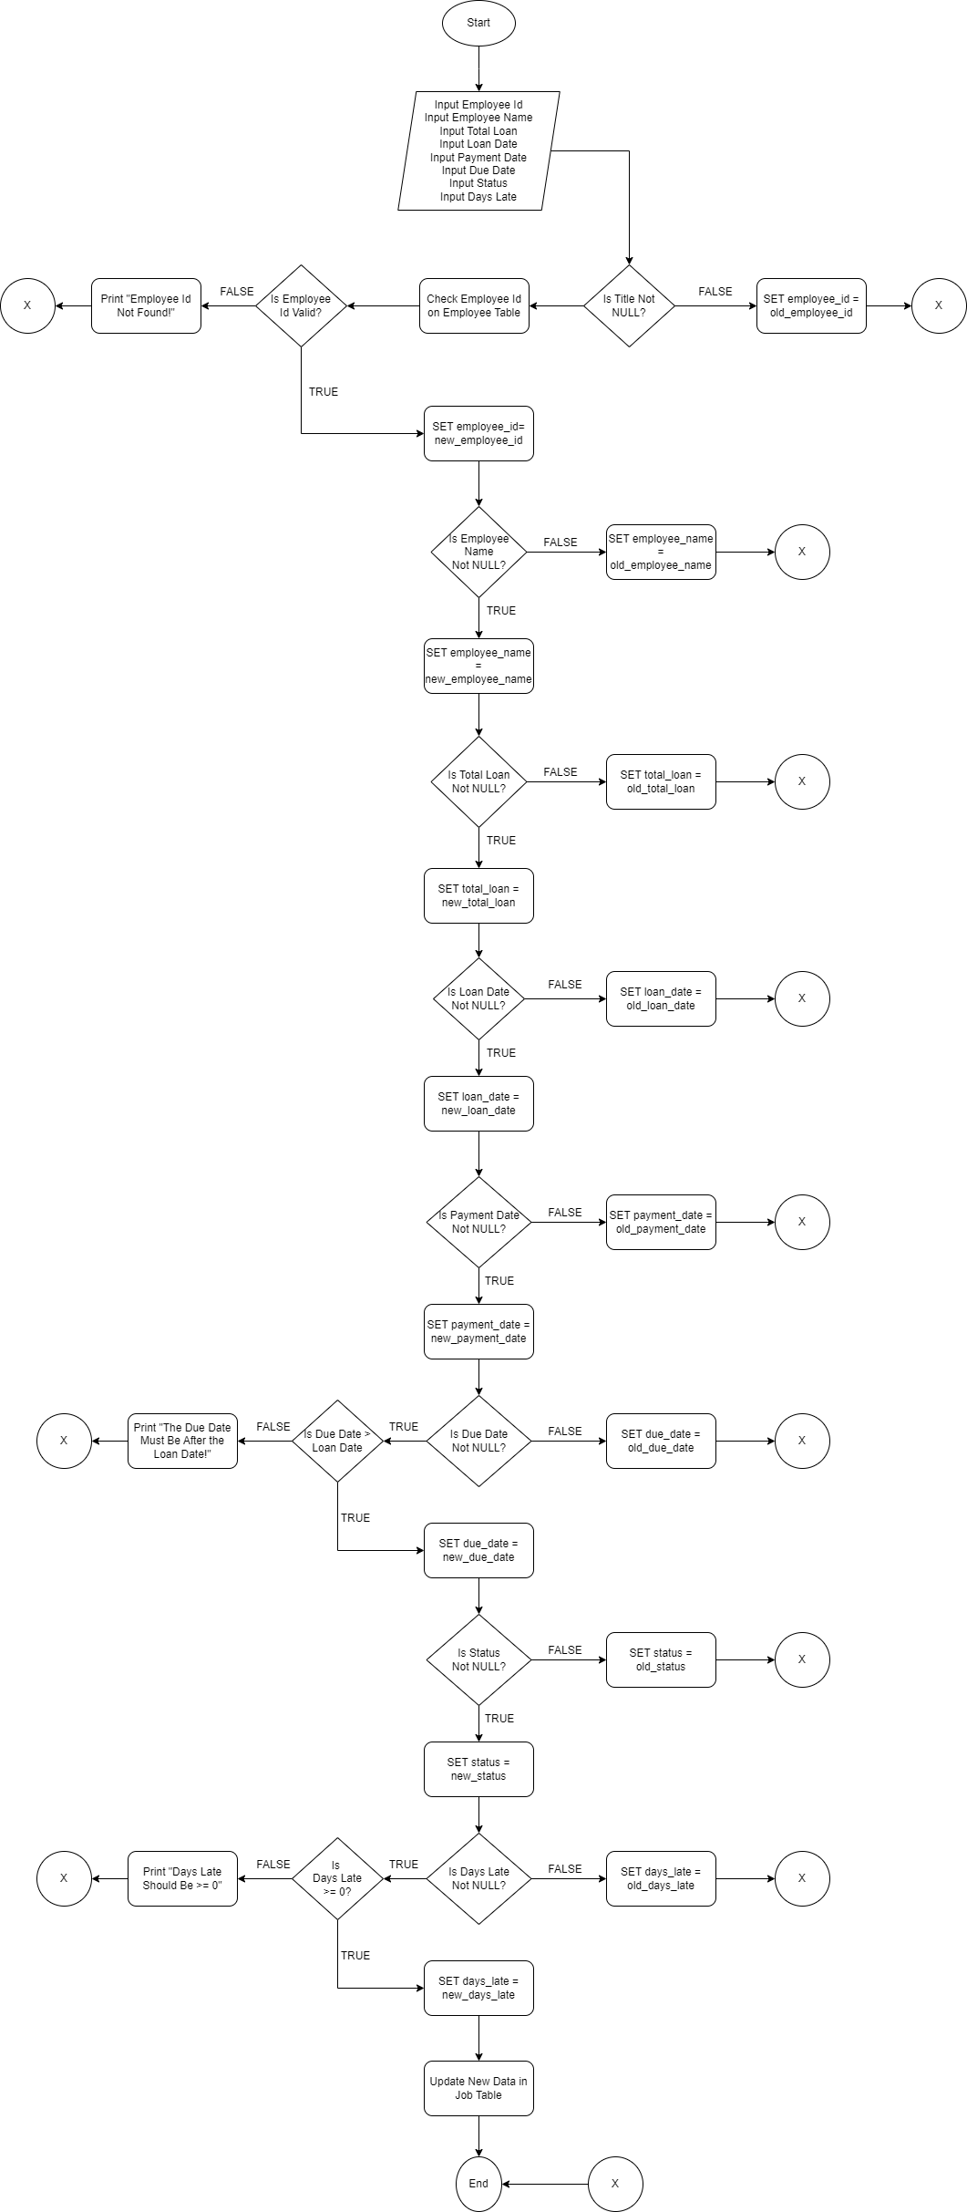

 |  |  | 3.2.27 | SD030
 |  |  |  | Document Id | SD-030
 |  |  |  | Name | usp_delete_loan
 |  |  |  | Owner | ACT001
 |  |  |  | Description | Digunakan untuk menghapus data Loan
 |  |  |  | Properties
 |  |  |  | Main Flow



 |  |  | 3.2.28 | SD031
 |  |  |  | Document Id | SD-031
 |  |  |  | Name | usp_add_penalty
 |  |  |  | Owner | ACT001
 |  |  |  | Description | Digunakan untuk menambahkan data penalty
 |  |  |  | Properties
 |  |  |  | Main Flow

4. Database Diagram
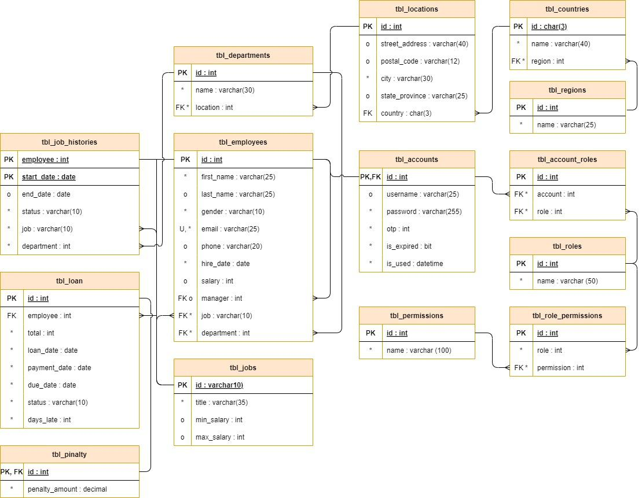

6. SQL Queries
6.1. | Initial Database
 | No | Id | SQL Query | Result | Note
 | 1 | Database EmployeeMS | CREATE DATABASE EmployeeMS | 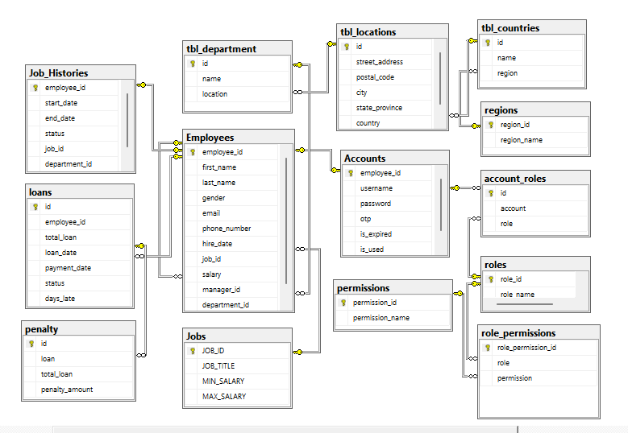
 | 2 | Table Employees | CREATE TABLE Employees ( employee_id INT IDENTITY(100,1) PRIMARY KEY, first_name VARCHAR(25) NOT NULL, last_name VARCHAR(25) NOT NULL, gender VARCHAR(10) NOT NULL, email VARCHAR(40) NOT NULL, phone_number VARCHAR(20) NOT NULL, hire_date DATE NOT NULL, job_id VARCHAR(10) NOT NULL, salary INT NOT NULL, manager_id INT, department_id INT, CONSTRAINT FK_Employee_Job FOREIGN KEY (job_id) REFERENCES Jobs(JOB_ID) ON UPDATE CASCADE ON DELETE CASCADE, CONSTRAINT FK_Employee_Manager FOREIGN KEY (manager_id) REFERENCES Employees(employee_id) ON UPDATE CASCADE ON DELETE CASCADE, CONSTRAINT FK_Employee_Department FOREIGN KEY (department_id) REFERENCES tbl_department(id) ON UPDATE CASCADE ON DELETE CASCADE );
 | 3 | Table Jobs | CREATE TABLE Jobs ( JOB_ID VARCHAR(10) PRIMARY KEY, JOB_TITLE VARCHAR(50) NOT NULL, MIN_SALARY INT, MAX_SALARY INT ); | 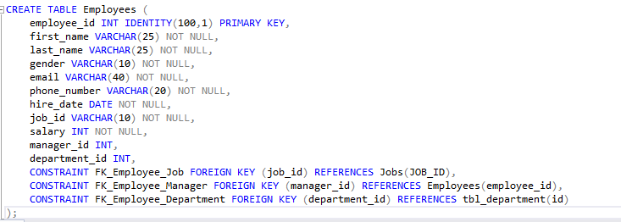
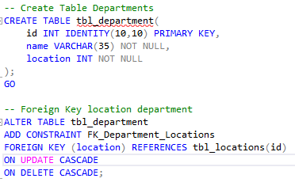
 | 4 | Table Departments | -- Create Table Departments CREATE TABLE tbl_department( id INT IDENTITY(10,10) PRIMARY KEY, name VARCHAR(35) NOT NULL, location INT NOT NULL ); GO -- Foreign Key location department ALTER TABLE tbl_department ADD CONSTRAINT FK_Department_Locations FOREIGN KEY (location) REFERENCES tbl_locations(id) ON UPDATE CASCADE ON DELETE CASCADE;
 | 5 | Table Locations | -- Create tabel Locations CREATE TABLE tbl_locations( id INT IDENTITY(1000, 100) PRIMARY KEY, street_address VARCHAR(40), postal_code VARCHAR(12), city VARCHAR(30) NOT NULL, state_province VARCHAR(25), country CHAR(3) ); GO -- Foreign key location ALTER TABLE tbl_locations ADD CONSTRAINT FK_Locations_Countries FOREIGN KEY (country) REFERENCES tbl_countries(id) ON UPDATE CASCADE ON DELETE CASCADE; GO
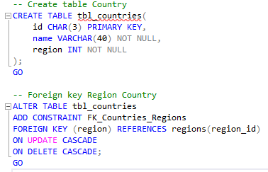
 | 6 | Table Countries | -- Create table Country CREATE TABLE tbl_countries( id CHAR(3) PRIMARY KEY, name VARCHAR(40) NOT NULL, region INT NOT NULL ); GO -- Foreign key Region Country ALTER TABLE tbl_countries ADD CONSTRAINT FK_Countries_Regions FOREIGN KEY (region) REFERENCES regions(region_id) ON UPDATE CASCADE ON DELETE CASCADE; GO
 | 7 | Table Regions | CREATE TABLE regions( region_id int IDENTITY(1,1) PRIMARY KEY, region_name varchar(25) NOT NULL );
 | 8 | Table Roles | CREATE TABLE roles( role_id int IDENTITY(1,1) PRIMARY KEY, role_name varchar(50) NOT NULL );
 | 9 | Table Permissions | CREATE TABLE permissions( permission_id int IDENTITY(1,1) PRIMARY KEY, permission_name varchar(100) NOT NULL );
 | 10 | Table Accounts | CREATE TABLE Accounts ( employee_id INT PRIMARY KEY, username VARCHAR(50) NOT NULL, password VARCHAR(50) NOT NULL, otp INT, is_expired DATETIME, is_used BIT, CONSTRAINT FK_Account_Employee FOREIGN KEY (employee_id) REFERENCES Employees(employee_id) ON UPDATE CASCADE ON DELETE CASCADE );
 | 11 | Table Job Histories | CREATE TABLE Job_Histories ( employee_id INT PRIMARY KEY, start_date DATE NOT NULL, end_date DATE, status VARCHAR(10) NOT NULL, job_id VARCHAR(10) NOT NULL, department_id INT ); ALTER TABLE Job_Histories ADD CONSTRAINT FK_JobHistories_Employee FOREIGN KEY (employee_id) REFERENCES Employees(employee_id) ON UPDATE CASCADE ON DELETE CASCADE; | 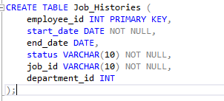
 | 12 | Table Role Permissions | CREATE TABLE role_permissions( role_permission_id int IDENTITY(1,1) PRIMARY KEY, role int, permission int CONSTRAINT FK_Role FOREIGN KEY (role) REFERENCES roles(role_id) ON UPDATE CASCADE ON DELETE CASCADE, CONSTRAINT FK_Permission FOREIGN KEY (permission) REFERENCES permissions(permission_id) ON UPDATE CASCADE ON DELETE CASCADE );
 | 13 | Table Accounts Role | CREATE TABLE account_roles( id int IDENTITY(1,1) PRIMARY KEY, account int, role int CONSTRAINT FK_Account FOREIGN KEY (account) REFERENCES Accounts(employee_id) ON UPDATE CASCADE ON DELETE CASCADE, CONSTRAINT FK_RoleAccount FOREIGN KEY (role) REFERENCES Roles(role_id) ON UPDATE CASCADE ON DELETE CASCADE );
 | 14 | Table Loan | CREATE TABLE loans( id int IDENTITY(1000,1) PRIMARY KEY, employee_id int, total_loan int, loan_date date, payment_date date, due_date date, status varchar, days_late int CONSTRAINT FK_LoanEmployee FOREIGN KEY (employee_id) REFERENCES employees(employee_id) ON UPDATE CASCADE ON DELETE CASCADE );
 | 15 | Table Penalty | CREATE TABLE penalty( id INT PRIMARY KEY, penalty_amount DECIMAL CONSTRAINT FK_PenaltyLoan FOREIGN KEY (id) REFERENCES loans(id) ON UPDATE CASCADE ON DELETE CASCADE );

6.2. | Stored Procedure
 | No | Id | SQL Query | Result | Note
 | 1 | usp_add_employee | CREATE PROCEDURE AddEmployee @first_name NVARCHAR(50), @last_name NVARCHAR(50), @gender NVARCHAR(10), @email NVARCHAR(255), @phone_number NVARCHAR(20), @hire_date DATE, @salary INT, @manager_id INT, @job_id NVARCHAR(10), @department_id INT = NULL, @password NVARCHAR(50), @confirm_password NVARCHAR(50) AS BEGIN SET NOCOUNT ON; -- Check if any mandatory input is NULL IF @first_name IS NULL OR @last_name IS NULL OR @gender IS NULL OR @email IS NULL OR @phone_number IS NULL OR @hire_date IS NULL OR @salary IS NULL OR @manager_id IS NULL OR @job_id IS NULL OR @password IS NULL OR @confirm_password IS NULL BEGIN SELECT 'None of the inputs except Department_ID can be NULL!' AS ErrorMessage; RETURN; END -- Check Gender IF dbo.IsGenderValid(@gender) = 0 BEGIN SELECT 'Gender Input Should be "Male" or "Female" !!!' AS ErrorMessage; RETURN; END -- Check Email format IF dbo.IsEmailValid(@email) = 0 BEGIN SELECT 'Email should be in Correct Format !!!' AS ErrorMessage; RETURN; END -- Check Phone Number IF dbo.IsPhoneNumberValid(@phone_number) = 0 BEGIN SELECT 'Phone Number must not contain text !!!' AS ErrorMessage; RETURN; END -- Check Password IF dbo.IsPasswordValid(@password) = 0 BEGIN SELECT 'Password must be at least 8 characters long, contain at least 1 uppercase letter, 1 lowercase letter, 1 number, and 1 special character !!!' AS ErrorMessage; RETURN; END -- Check if Password and Confirm_Password match IF @password <> @confirm_password BEGIN SELECT 'Password do not match !!!' AS ErrorMessage; RETURN; END -- Check if Manager_ID exists IF NOT EXISTS (SELECT 1 FROM Employees WHERE employee_id = @manager_id) BEGIN SELECT 'Manager_ID
 | 2 | usp_update_employee | USE EmployeeMS GO CREATE PROCEDURE UpdateEmployee @employee_id INT, @new_first_name NVARCHAR(50) = NULL, @new_last_name NVARCHAR(50) = NULL, @new_gender NVARCHAR(10) = NULL, @new_email NVARCHAR(255) = NULL, @new_phone_number NVARCHAR(20) = NULL, @new_hire_date DATE = NULL, @new_job_id NVARCHAR(10) = NULL, @new_salary INT = NULL, @new_manager_id INT = NULL, @new_department_id INT = NULL AS BEGIN SET NOCOUNT ON; -- Check if employee_id exists IF NOT EXISTS (SELECT 1 FROM Employees WHERE employee_id = @employee_id) BEGIN SELECT 'Employee ID does not exist.' AS ErrorMessage; RETURN; END -- Update first name if provided IF @new_first_name IS NOT NULL BEGIN UPDATE Employees SET first_name = @new_first_name WHERE employee_id = @employee_id; END -- Update last name if provided IF @new_last_name IS NOT NULL BEGIN UPDATE Employees SET last_name = @new_last_name WHERE employee_id = @employee_id; END -- Update gender if provided and valid IF @new_gender IS NOT NULL BEGIN IF dbo.isGenderValid(@new_gender) = 1 UPDATE Employees SET gender = @new_gender WHERE employee_id = @employee_id; ELSE BEGIN SELECT 'Gender Input Should be "Male" or "Female" !!!' AS ErrorMessage; RETURN; END END -- Update email if provided and valid IF @new_email IS NOT NULL BEGIN IF dbo.isEmailValid(@new_email) = 1 UPDATE Employees SET email = @new_email WHERE employee_id = @employee_id; ELSE BEGIN SELECT 'Email should be in Correct Format !!!' AS ErrorMessage; RETURN; END END -- Update phone number if provided and valid IF @new_phone_number IS NOT NULL BEGIN IF dbo.isPhoneNumberValid(@new_phone_number) = 1 UPDATE E
 | 3 | usp_delete_employee | CREATE PROCEDURE DeleteEmployee @employee_id INT AS BEGIN BEGIN TRANSACTION; -- Check if the employee_id exists IF EXISTS (SELECT 1 FROM Employees WHERE employee_id = @employee_id) BEGIN -- If it exists, delete the employee DELETE FROM Employees WHERE employee_id = @employee_id; SELECT CONCAT('Employee with ID ', @employee_id, ' has been deleted.') AS result_message; END ELSE BEGIN -- If it does not exist, show an appropriate message SELECT CONCAT('Employee with ID ', @employee_id, ' Not Found.') AS result_message; END -- Commit the transaction if no errors COMMIT TRANSACTION; END GO EXEC DeleteEmployee @employee_id = 206; -- DBCC CHECKIDENT ('Employees', RESEED, 206); --> ini utk nge reseed employee_id
 | 4 | usp_add_job | USE EmployeeMS GO CREATE PROCEDURE AddJob @job_id NVARCHAR(10), @job_title NVARCHAR(50), @min_salary INT, @max_salary INT AS BEGIN SET NOCOUNT ON; -- Check if any input is NULL IF @job_id IS NULL OR @job_title IS NULL OR @min_salary IS NULL OR @max_salary IS NULL BEGIN SELECT 'None of the inputs can be NULL !!!' AS ErrorMessage; RETURN; END -- Check if the job title contains special characters IF dbo.IsValidJobTitle(@job_title) = 0 BEGIN SELECT 'Job title cannot contain special characters other than underscores !!!' AS ErrorMessage; RETURN; END -- Check if the job title length exceeds 50 characters IF dbo.IsJobTitleLengthValid(@job_title) = 0 BEGIN SELECT 'Job title cannot exceed 50 characters !!!' AS ErrorMessage; RETURN; END -- Check if min_salary and max_salary are greater than 0 IF dbo.AreSalariesValid(@min_salary, @max_salary) = 0 BEGIN SELECT 'Min_Salary and Max_Salary must be > 0 !!!' AS ErrorMessage; RETURN; END -- If all checks pass, insert the data into the Jobs table INSERT INTO Jobs (JOB_ID, JOB_TITLE, MIN_SALARY, MAX_SALARY) VALUES (@job_id, @job_title, @min_salary, @max_salary); SELECT 'Job data has been successfully added.' AS SuccessMessage; END; GO EXEC AddJob @job_id = 'DB_ADM', @job_title = 'Database Administrator', @min_salary = 5500, @max_salary = 10000;
 | 5 | usp_update_job | USE EmployeeMS GO CREATE PROCEDURE UpdateJob @job_id NVARCHAR(10), @new_job_title NVARCHAR(50) = NULL, @new_min_salary INT = NULL, @new_max_salary INT = NULL AS BEGIN SET NOCOUNT ON; -- Check if job_id exists IF NOT EXISTS (SELECT 1 FROM Jobs WHERE JOB_ID = @job_id) BEGIN SELECT 'Job with ID ' + @job_id + ' does not exist.' AS ErrorMessage; RETURN; END -- Update Job_Title if input is not NULL IF @new_job_title IS NOT NULL BEGIN -- Check if new Job_Title contains special characters other than whitespace IF dbo.IsValidJobTitle(@new_job_title) = 0 BEGIN SELECT 'New Job title cannot contain special characters other than whitespace.' AS ErrorMessage; RETURN; END -- Check if new Job_Title length does not exceed 50 characters IF LEN(@new_job_title) > 50 BEGIN SELECT 'New Job title cannot exceed 50 characters.' AS ErrorMessage; RETURN; END -- Update Job_Title UPDATE Jobs SET JOB_TITLE = @new_job_title WHERE JOB_ID = @job_id; END -- Update Min_Salary if input is not NULL IF @new_min_salary IS NOT NULL BEGIN -- Check if new Min_Salary is greater than 0 IF @new_min_salary <= 0 BEGIN SELECT 'New Min_Salary must be greater than 0.' AS ErrorMessage; RETURN; END -- Update Min_Salary UPDATE Jobs SET MIN_SALARY = @new_min_salary WHERE JOB_ID = @job_id; END -- Update Max_Salary if input is not NULL IF @new_max_salary IS NOT NULL BEGIN -- Check if new Max_Salary is greater than 0 IF @new_max_salary <= 0 BEGIN SELECT 'New Max_Salary must be greater than 0.' AS ErrorMessage; RETURN; END -- Update Max_Salary UPDATE Jobs SET MAX_SALARY = @new_max_salary W
 | 6 | usp_delete_job | USE EmployeeMS GO CREATE PROCEDURE DeleteJob @job_id VARCHAR(10) AS BEGIN SET NOCOUNT ON; -- Check if the job_id exists IF EXISTS (SELECT 1 FROM Jobs WHERE JOB_ID = @job_id) BEGIN -- If it exists, delete the job DELETE FROM Jobs WHERE JOB_ID = @job_id; SELECT CONCAT('Job with ID ', @job_id, ' has been deleted.') AS result_message; END ELSE BEGIN -- If it does not exist, show an appropriate message SELECT CONCAT('Job with ID ', @job_id, ' Not Found.') AS result_message; END END; EXEC DeleteJob @job_id = 'DB_ADM';
 | 7 | usp_add_department | CREATE OR ALTER PROCEDURE usp_add_department @departmentName varchar(30), @location int AS BEGIN IF (SELECT [dbo].func_department_format(@departmentName)) = 0 RAISERROR('Department cant contain special character or too long (max 30 character)', 16, 1) ELSE INSERT INTO tbl_department(name, location) VALUES (@departmentName, @location) END -- EXEC usp_add_department 'Database & Administrator', 1200;
 | 8 | usp_update_department | CREATE OR ALTER PROCEDURE usp_update_department @departmentName varchar(30), @location int, @id int AS BEGIN -- Mengecek penginputan data Department Name IF @departmentName IS NULL UPDATE tbl_department SET name = name, location = @location WHERE id = @id ELSE IF (SELECT [dbo].func_department_format(@departmentName)) = 0 RAISERROR('Department cant contain special character or too long', 16, 1) -- Mengecek penginputan data Location ELSE IF @location IS NULL OR @location = 0 UPDATE tbl_department SET name = @departmentName, location = location WHERE id = @id ELSE UPDATE tbl_department SET name = @departmentName, location = @location WHERE id = @id END -- EXEC usp_update_department "Data Engineer", NULL, 270
 | 9 | usp_delete_department | CREATE OR ALTER PROCEDURE usp_delete_department @departmentId INT AS BEGIN -- check departname id IF @departmentId IS NULL OR @departmentId = 0 RAISERROR('Please input Department ID Correctly', 16, 1) ELSE DELETE FROM tbl_department WHERE id = @departmentId END EXEC usp_delete_department 260 | 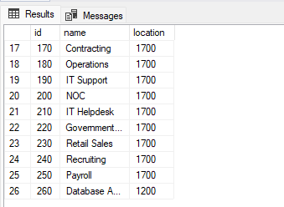 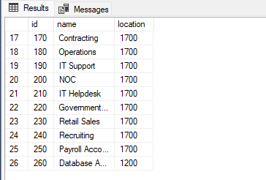 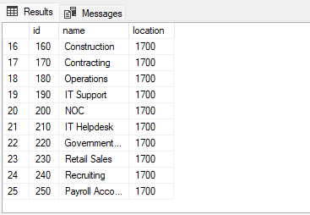 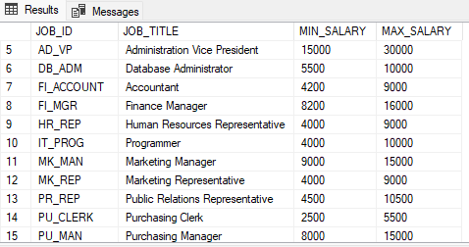 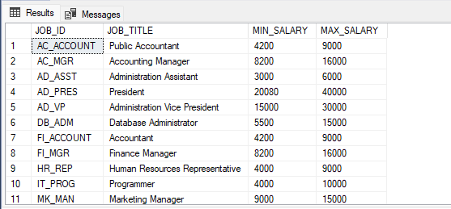 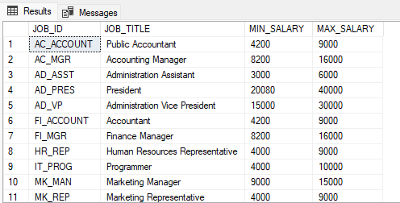
 | 10 | usp_add_location | CREATE OR ALTER PROCEDURE usp_add_location @street_address varchar(40), @postalcode varchar(12), @city varchar(30), @state_province varchar(25), @country char(3) AS BEGIN IF (SELECT [dbo].func_street_address_length(@street_address)) = 0 RAISERROR('Street Address too long', 16, 1) ELSE IF (SELECT [dbo].func_city_format(@city)) = 0 RAISERROR('City name cant contain special character or too long', 16, 1) ELSE IF (SELECT [dbo].func_state_province_format(@state_province)) = 0 RAISERROR('State Province cant contain special character or too long', 16, 1) ELSE INSERT INTO tbl_locations(street_address, postal_code, city, state_province, country) VALUES (@street_address, @postalcode, @city, @state_province, @country) END -- EXEC usp_add_location 'Jl.Melati No.14', '15337', 'Tangerang &Selatan', 'Banten', 'US'
 | 11 | usp_update_location | CREATE OR ALTER PROCEDURE usp_edit_location @street_address varchar(40), @postalcode varchar(12), @city varchar(30), @state_province varchar(25), @country char(3), @id int AS BEGIN -- Mengecek penginputan data Street Address IF @street_address IS NULL UPDATE tbl_locations SET street_address = street_address, postal_code = @postalcode, city = @city, state_province = @state_province, country = @country WHERE id = @id ELSE IF (SELECT [dbo].func_street_address_length(@street_address)) = 0 RAISERROR('Street Address too long', 16, 1) -- Mengecek penginputan data Postal Code ELSE IF @postalcode IS NULL UPDATE tbl_locations SET street_address = @street_address, postal_code = postal_code, city = @city, state_province = @state_province, country = @country WHERE id = @id -- Mengecek penginputan data City ELSE IF @city IS NULL UPDATE tbl_locations SET street_address = @street_address, postal_code = @postalcode, city = city, state_province = @state_province, country = @country WHERE id = @id ELSE IF (SELECT [dbo].func_city_format(@city)) = 0 RAISERROR('City name cant contain special character or too long', 16, 1) -- Mengecek penginputan data State Province ELSE IF @state_province IS NULL UPDATE tbl_locations SET street_address = @street_address, postal_code = @postalcode, city = @city, state_province = state_province, country = @country WHERE id = @id ELSE IF (SELECT [dbo].func_state_province_format(@state_province)) = 0 RAISERROR('State Province cant contain special character or too long', 16, 1) -- Mengecek penginputan data Country ELSE IF @country IS NULL UPDATE tbl_l
 | 12 | usp_delete_location | CREATE OR ALTER PROCEDURE usp_delete_location @locationId INT AS BEGIN -- check location id IF @locationId IS NULL OR @locationId = 0 RAISERROR('Please input Location ID Correctly', 16, 1) ELSE DELETE FROM tbl_locations WHERE id = @locationId END EXEC usp_delete_location 3300 | 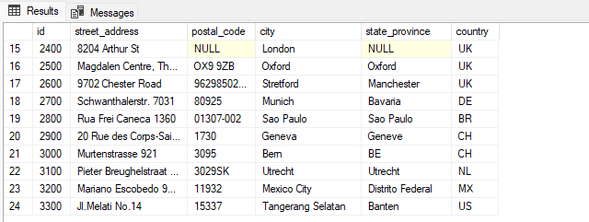 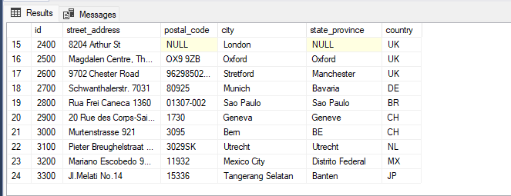 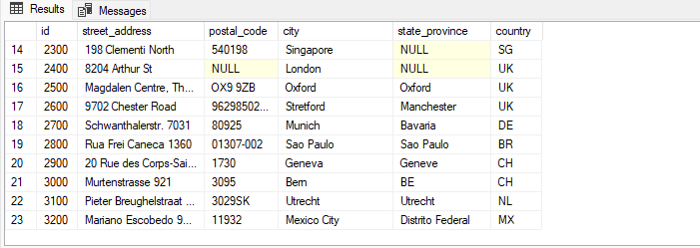
 | 13 | usp_add_country | CREATE OR ALTER PROCEDURE usp_add_country @countryId CHAR(3), @countryName VARCHAR(40), @region INT AS BEGIN IF (SELECT [dbo].func_country_format(@countryName)) = 0 RAISERROR('Country cant contain special character or too long (max 30 character)', 16, 1) ELSE INSERT INTO tbl_countries(id, name, region) VALUES (@countryId, @countryName, @region) END -- EXEC usp_add_country 'IND', 'Indonesi@', 3;
 | 14 | usp_update_country | CREATE OR ALTER PROCEDURE usp_edit_country @countryName varchar(40), @region int, @id CHAR(3) AS BEGIN -- Mengecek penginputan data Department Name IF @countryName IS NULL UPDATE tbl_countries SET name = name, region = @region WHERE id = @id ELSE IF (SELECT [dbo].func_country_format(@countryName)) = 0 RAISERROR('Country cant contain special character or too long', 16, 1) -- Mengecek penginputan data Location ELSE IF @region IS NULL OR @region = 0 UPDATE tbl_countries SET name = @countryName, region = region WHERE id = @id ELSE UPDATE tbl_countries SET name = @countryName, region = @region WHERE id = @id END -- EXEC usp_edit_country "Indi@", 3, 'IN'
 | 15 | usp_delete_country | CREATE OR ALTER PROCEDURE usp_delete_country @countryId CHAR(3) AS BEGIN -- check id country IF @countryId IS NULL RAISERROR('Please input Country ID', 16, 1) ELSE DELETE FROM tbl_countries WHERE id = @countryId END EXEC usp_delete_country 'IND' | 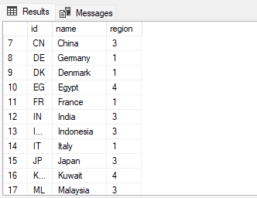 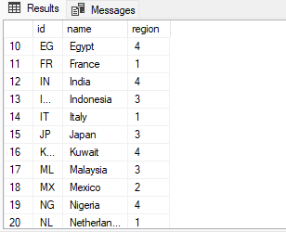 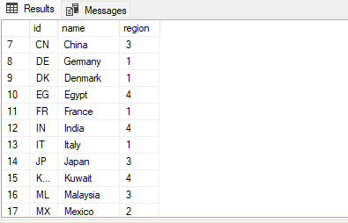
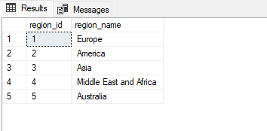
 | 16 | usp_add_region | CREATE PROCEDURE usp_add_region @regionName varchar(25) AS BEGIN INSERT INTO regions (region_name) VALUES (@regionName) PRINT 'Region has been successfully added' END EXEC dbo.usp_add_region @regionName = 'Australia';
 | 17 | usp_update_region | CREATE OR ALTER PROCEDURE usp_edit_region @regionId int, @regionName varchar (25) AS BEGIN IF EXISTS (SELECT 1 FROM regions WHERE region_id = @regionId) BEGIN UPDATE regions SET region_name = @regionName WHERE region_id = @regionId PRINT 'Region Updated Successfully' END ELSE BEGIN PRINT 'Region Id Not Exist!' END END EXEC dbo.usp_edit_region @regionId = 4, @regionName = 'Africa';
 | 18 | usp_delete_region | CREATE PROCEDURE usp_delete_region @regionId int AS BEGIN IF EXISTS (SELECT 1 FROM regions WHERE region_id = @regionId) BEGIN DELETE regions WHERE region_id = @regionId PRINT 'Region Deleted Successfully' END ELSE BEGIN PRINT 'Region Id Not Found!' END END EXEC dbo.usp_delete_region 5
 | 19 | usp_add_role | CREATE PROCEDURE usp_add_role @roleName varchar(50) AS BEGIN INSERT INTO roles (role_name) VALUES (@roleName) PRINT 'Role has been successfully added' END GO EXEC dbo.usp_add_role 'Guest'
 | 20 | usp_update_role | CREATE PROCEDURE usp_edit_role @roleId int, @roleName varchar(50) AS BEGIN IF EXISTS (SELECT 1 FROM roles WHERE role_id = @roleId) BEGIN UPDATE roles SET role_name = @roleName WHERE role_id = @roleId PRINT 'Role Updated Successfully' END ELSE BEGIN PRINT 'Role Id Not Exist!' END END EXEC dbo.usp_edit_role @roleId = 5, @roleName = 'Guest Star';
 | 21 | usp_delete_role | CREATE PROCEDURE usp_delete_role @roleId int AS BEGIN IF EXISTS (SELECT 1 FROM roles WHERE role_id = @roleId) BEGIN DELETE roles WHERE role_id = @roleId PRINT 'Role Deleted Successfully' END ELSE BEGIN PRINT 'Role Id Not Found!' END END EXEC dbo.usp_delete_role 5
 | 22 | usp_add_permission | CREATE PROCEDURE usp_add_permission @permissionName varchar(100) AS BEGIN INSERT INTO permissions (permission_name) VALUES (@permissionName); PRINT 'Permission has been successfully added' END GO EXEC dbo.usp_add_permission @permissionName = 'Edit Profile'; EXEC dbo.usp_add_permission @permissionName = 'Change Password'; EXEC dbo.usp_add_permission @permissionName = 'Change Photo'; |      

 | 23 | usp_update_permission | CREATE PROCEDURE usp_edit_permission @permissionId int, @permissionName varchar(100) AS BEGIN IF EXISTS (SELECT 1 FROM permissions WHERE permission_id = @permissionId) BEGIN UPDATE permissions SET permission_name = @permissionName WHERE permission_id = @permissionId PRINT 'Permission Updated Successfully' END ELSE BEGIN PRINT 'Permission Id Not Exist!' END END EXEC dbo.usp_edit_permission @permissionId = 27, @permissionName = 'Ubah Password';

 | 24 | usp_delete_permission | CREATE PROCEDURE usp_delete_permission @permissionId int AS BEGIN IF EXISTS (SELECT 1 FROM permissions WHERE permission_id = @permissionId) BEGIN DELETE permissions WHERE permission_id = @permissionId PRINT 'Permission Deleted Successfully' END ELSE BEGIN PRINT 'Permission Id Not Found!' END END EXEC dbo.usp_delete_permission 28

 | 25 | usp_generate_otp | CREATE OR ALTER PROCEDURE usp_generate_otp @email VARCHAR(40) AS BEGIN DECLARE @otp INT -- check email valid IF NOT EXISTS (SELECT 1 FROM Employees WHERE email = @email) BEGIN RAISERROR('Account not registered', 16, 1) END ELSE BEGIN SET @otp = FLOOR(RAND() * 10000) + 1000 UPDATE Accounts SET otp = @otp, is_expired = DATEADD(minute, 10, GETDATE()), is_used = 0 WHERE employee_id = (SELECT employee_id FROM Employees WHERE email = @email) END END EXEC usp_generate_otp 'john.snow7@example.com'

 | 26 | usp_forgot_password | CREATE OR ALTER PROCEDURE usp_forgot_password @email VARCHAR(40), @newpassword VARCHAR(50), @confirm_password VARCHAR(50), @otp INT AS BEGIN DECLARE @is_expired DATETIME, @is_used BIT SET @is_used = (SELECT is_used FROM Account WHERE id = (SELECT employee_id FROM Employees WHERE email = @email)) SET @is_expired = (SELECT is_expired FROM Account WHERE id = (SELECT employee_id FROM Employees WHERE email = @email)) -- Check Email Valid IF NOT EXISTS (SELECT 1 FROM Employees WHERE email = @email) BEGIN RAISERROR('Account not registered', 16, 1) END -- Check Password ELSE IF dbo.IsPasswordValid(@newpassword) = 0 BEGIN RAISERROR('Password must be at least 8 characters long, contain at least 1 uppercase letter, 1 lowercase letter, 1 number, and 1 special character !!!', 16, 1) END -- Check if Password and Confirm_Password match ELSE IF @newpassword <> @confirm_password BEGIN RAISERROR('Password do not match !!!', 16, 1) END -- Check OTP Correct ELSE IF NOT EXISTS (SELECT 1 FROM Accounts WHERE employee_id = (SELECT employee_id FROM Employees WHERE email = @email)) BEGIN RAISERROR('OTP is incorrect!', 16, 1) END -- Check OTP is used ELSE IF @is_used = 0 BEGIN RAISERROR('OTP already used!', 16, 1) END -- Check OTP is expired ELSE IF (DATEDIFF(MINUTE, GETDATE(), @is_expired)) > 10 BEGIN RAISERROR('OTP already expired!', 16, 1) END -- Update Account Table ELSE BEGIN UPDATE Accounts SET password = @newpassword, is_used = 1 WHERE employee_id = (SELECT employee_id FROM Employees WHERE email = @email) END END

 | 27 | usp_edit_profile | CREATE OR ALTER PROCEDURE usp_edit_profile @username VARCHAR(50), @password VARCHAR(50), @new_username VARCHAR(50) AS BEGIN -- check username and password correct IF EXISTS (SELECT 1 FROM Accounts WHERE username = @username AND password = @password) BEGIN -- check username format is correct IF (SELECT [dbo].func_username_format(@new_username)) = 0 BEGIN RAISERROR('Do not contain spesial character and spasi on Username!!', 16, 1) END ELSE BEGIN -- check new username IF NOT EXISTS (SELECT 1 FROM Accounts WHERE username = @new_username) BEGIN -- update new username UPDATE Accounts SET username = @new_username WHERE username = @username; END ELSE BEGIN RAISERROR('Username already exists!', 16, 1); END END END ELSE BEGIN -- failed login RAISERROR('Invalid username or password!', 16, 1); END END;

 | 28 | usp_change_password | CREATE OR ALTER PROCEDURE usp_change_password @username VARCHAR(50), @password VARCHAR(50), @newpassword VARCHAR(50), @confirm_password VARCHAR(50) AS BEGIN -- check username and password correct IF EXISTS (SELECT 1 FROM Accounts WHERE username = @username AND password = @password) BEGIN -- check is password valid IF dbo.IsPasswordValid(@newpassword) = 0 BEGIN RAISERROR('Password must be at least 8 characters long, contain at least 1 uppercase letter, 1 lowercase letter, 1 number, and 1 special character !!!', 16, 1) END -- check is password match ELSE IF @newpassword <> @confirm_password BEGIN RAISERROR('Password do not match !!!', 16, 1) END ELSE BEGIN -- update new password UPDATE Accounts SET password = @newpassword WHERE username = @username; END END ELSE BEGIN -- failed login RAISERROR('Invalid username or password!', 16, 1); END END;

 | 28 | usp_login | CREATE OR ALTER PROCEDURE usp_login @username_email VARCHAR(50), @password VARCHAR(50) AS BEGIN -- check username and password correct IF NOT EXISTS (SELECT 1 FROM Accounts WHERE username = @username_email AND password = @password) BEGIN -- check email is valid IF NOT EXISTS(SELECT 1 FROM Employees WHERE email = @username_email) BEGIN -- when email not valid, return error message RAISERROR('Account not registered !!!', 16, 1) END ELSE BEGIN -- when email valid check password is valid IF EXISTS(SELECT 1 FROM Accounts WHERE password = @password) BEGIN -- Success login SELECT 'Login Success!' AS SuccessMessage; END ELSE BEGIN -- Password not valid, login failed RAISERROR('Username/email or Password incorrect !!!', 16, 1) END END END ELSE BEGIN -- Success login SELECT 'Login Success!' AS SuccessMessage; RETURN; END END;
 | 29 | usp_add_loan | CREATE PROCEDURE usp_add_loan @employee_id INT, @total_loan INT, @payment_date DATE = NULL, @due_date DATE, @status VARCHAR(10) = 'Belum Lunas', @days_late INT = NULL AS BEGIN SET NOCOUNT ON; DECLARE @loan_date DATE SET @loan_date = GETDATE() -- Check if any mandatory input is NULL IF @employee_id IS NULL OR @total_loan IS NULL OR @due_date IS NULL BEGIN SELECT 'None of the inputs except can be NULL!' AS ErrorMessage; RETURN; END -- Check if Employee Id exists IF NOT EXISTS (SELECT 1 FROM Employees WHERE employee_id = @employee_id) BEGIN SELECT 'Employee Id Not Found !!!' AS ErrorMessage; RETURN; END -- Check Status IF @payment_date IS NOT NULL BEGIN SET @status = 'Lunas' RETURN; END INSERT INTO loans(employee_id, total_loan, loan_date, payment_date, due_date, status) VALUES (@employee_id, @total_loan, @loan_date, NULL, @due_date, @status); SELECT 'Loan data has been successfully added.' AS SuccessMessage; END; GO EXEC usp_add_loan @employee_id = 110, @total_loan = 5000000, @due_date = '2024/06/20'
 | 30 | usp_update_loan | CREATE PROCEDURE usp_edit_loan @loan_id INT, @employee_id INT, @total_loan DECIMAL(10, 2), @loan_date DATE, @payment_date DATE, @due_date DATE, @status VARCHAR(10) = 'Belum Lunas' AS BEGIN SET NOCOUNT ON; DECLARE @days_late INT; DECLARE @penalty_amount DECIMAL(10, 2); -- Validasi dan update employee_id jika parameter tidak null IF @employee_id IS NOT NULL BEGIN IF EXISTS (SELECT 1 FROM Employees WHERE employee_id = @employee_id) UPDATE loans SET employee_id = @employee_id WHERE id = @loan_id; ELSE BEGIN SELECT 'Employee Id Not Found !!!' AS ErrorMessage; RETURN; END END -- Update total_loan jika parameter tidak null IF @total_loan IS NOT NULL BEGIN UPDATE loans SET total_loan = @total_loan WHERE id = @loan_id; END -- Update loan_date jika parameter tidak null IF @loan_date IS NOT NULL BEGIN UPDATE loans SET loan_date = @loan_date WHERE id = @loan_id; END -- Update payment_date jika parameter tidak null dan lebih besar atau sama dengan loan_date IF @payment_date IS NOT NULL BEGIN IF @payment_date >= @loan_date UPDATE loans SET payment_date = @payment_date WHERE id = @loan_id; ELSE BEGIN SELECT 'Payment Date is Less Than Loan Date' AS ErrorMessage; RETURN; END END -- Update due_date jika parameter tidak null IF @due_date IS NOT NULL BEGIN UPDATE loans SET due_date = @due_date WHERE id = @loan_id; END -- Menghitung day_late IF @payment_date IS NOT NULL AND @due_date IS NOT NULL BEGIN SET @days_late = DATEDIFF(DAY, @due_date, @payment_date); END ELSE BEGIN SET @days_late = 0; END -- Menghitung penalty_amount SET @penalty_amount = CASE WHEN
 | 31 | usp_delete_loan | CREATE PROCEDURE usp_delete_loan @loan_id INT AS BEGIN BEGIN TRANSACTION; -- Check loan id IF EXISTS (SELECT 1 FROM loans WHERE id = @loan_id) BEGIN -- If it exists, delete loan DELETE FROM loans WHERE id = @loan_id; SELECT CONCAT('Loan with id ', @loan_id, ' has been deleted.') AS result_message; END ELSE BEGIN -- If it does not exist, show an appropriate message SELECT CONCAT('Loan with id ', @loan_id, ' Not Found.') AS result_message; END -- Commit the transaction if no errors COMMIT TRANSACTION; END GO EXEC usp_delete_loan @loan_id = 1002;

6.3. | View
 | No | Id | SQL Query | Result | Note
 | 1 | VW-01 | -- Select All SELECT [employee_id] ,[first_name] ,[last_name] ,[gender] ,[email] ,[phone_number] ,[hire_date] ,[job_id] ,[salary] ,[manager_id] ,[department_id] FROM [dbo].[v_employee] --Select Detail SELECT [employee_id] ,[first_name] ,[gender] ,[last_name] ,[email] ,[phone_number] ,[hire_date] ,[JOB_TITLE] ,[MIN_SALARY] ,[MAX_SALARY] ,[salary] ,[manager_id] ,[name] ,[location] FROM [dbo].[v_detail_employee] WHERE employee_id = 126
 | 2 | VW-002 | SELECT [JOB_ID] ,[JOB_TITLE] ,[MIN_SALARY] ,[MAX_SALARY] FROM [dbo].[v_job] | 
 | 3 | VW-003 | SELECT [id] ,[name] ,[location] ,[street_address] ,[postal_code] ,[city] ,[state_province] ,[country] FROM [dbo].[v_dep_loc] WHERE id = 210
 | 4 | VW-004 | SELECT [id] ,[name] ,[location] FROM [dbo].[v_department] | 
 | 5 | VW-005 | SELECT [id] ,[street_address] ,[postal_code] ,[city] ,[state_province] ,[country] FROM [dbo].[v_location]
 | 6 | VW-006 | SELECT [id] ,[name] ,[region] FROM [dbo].[v_country] | 
 | 7 | VW-007 | SELECT [region_id] ,[region_name] FROM [dbo].[v_region] | 
 | 8 | VW-008 | SELECT [role_id] ,[role_name] FROM [dbo].[v_role] | 
 | 9 | VW-009 | SELECT [permission_id] ,[permission_name] FROM [dbo].[v_permission]
 | 10 | VW-010 | USE [EmployeeMS] GO SELECT [id] ,[employee_id] ,[first_name] ,[last_name] ,[total_loan] ,[loan_date] ,[payment_date] ,[due_date] ,[status] ,[days_late] FROM [dbo].[v_loan] GO
 | 11 | VW-011 | SELECT TOP (1000) [id] ,[penalty_amount] FROM [EmployeeMS].[dbo].[v_penalty] | 
 | 12 | VW-012 | SELECT id AS EmployeeID, username AS Username, CONVERT(VARCHAR(15), HASHBYTES('SHA2_256', password)) AS Password, otp AS OTP, is_expired AS 'Time Expire', CASE WHEN is_used = 0 THEN 'Not Used' ELSE 'Used' END AS 'Status' FROM dbo.Accounts


6.4. | Function
 | No | Id | SQL Query | Result | Note
 | 1 | F-01 | CREATE FUNCTION dbo.IsEmailValid (@email NVARCHAR(255)) RETURNS BIT AS BEGIN -- Basic pattern to check if email is valid IF (@email = '' OR @email NOT LIKE '%_@__%.__%') BEGIN RETURN 0; END RETURN 1; END; GO
 | 2 | F-02 | CREATE FUNCTION dbo.IsPasswordValid (@password NVARCHAR(50)) RETURNS BIT AS BEGIN IF LEN(@password) >= 8 AND PATINDEX('%[A-Z]%', @password COLLATE Latin1_General_BIN) > 0 AND PATINDEX('%[a-z]%', @password COLLATE Latin1_General_BIN) > 0 AND PATINDEX('%[0-9]%', @password COLLATE Latin1_General_BIN) > 0 AND PATINDEX('%[!@#$%^&*(),.?":{}|<>]%', @password COLLATE Latin1_General_BIN) > 0 BEGIN RETURN 1; END RETURN 0; END; GO
 | 3 | F-03 | USE EmployeeMS; GO CREATE FUNCTION dbo.IsGenderValid (@gender NVARCHAR(10)) RETURNS BIT AS BEGIN IF @gender IN ('Male', 'Female') RETURN 1; RETURN 0; END; GO
 | 4 | F-04 | USE EmployeeMS; GO CREATE FUNCTION dbo.IsPhoneNumberValid (@phone NVARCHAR(20)) RETURNS BIT AS BEGIN IF @phone LIKE '%[^0-9]%' BEGIN RETURN 0; END RETURN 1; END; GO
 | 5 | F-05 | CREATE FUNCTION IsJobTitleLengthValid (@job_title NVARCHAR(50)) RETURNS BIT AS BEGIN -- Check if the length of job title is less than or equal to 50 characters IF LEN(@job_title) <= 50 RETURN 1; -- Valid RETURN 0; -- Invalid END;
 | 6 | F-06 | CREATE FUNCTION IsValidJobTitle (@job_title NVARCHAR(50)) RETURNS BIT AS BEGIN -- Check for special characters other than underscore IF @job_title LIKE '%[^a-zA-Z0-9_ ]%' RETURN 0; -- Invalid RETURN 1; -- Valid END;
 | 7 | F-07 | CREATE FUNCTION AreSalariesValid (@min_salary INT, @max_salary INT) RETURNS BIT AS BEGIN -- Check if min_salary and max_salary are bigger than 0 (positive) IF @min_salary > 0 AND @max_salary > 0 RETURN 1; -- Valid RETURN 0; -- Invalid END; |    
 | 8 | F-08 | CREATE OR ALTER FUNCTION func_department_format ( -- Add the parameters for the function here @department VARCHAR(30) ) RETURNS VARCHAR AS BEGIN DECLARE @result VARCHAR SET @result = (CASE WHEN @department COLLATE Latin1_General_BIN LIKE '%[(<-=+*~!@/#$%^&>)]%' OR LEN(@department) > 35 THEN 0 ELSE 1 END ) RETURN @result END GO SELECT [dbo].func_department_format('Data Analys'); SELECT [dbo].func_department_format('Data Analy$');
 | 9 | F-09 | CREATE OR ALTER FUNCTION func_street_address_length ( -- Add the parameters for the function here @StreetAddress VARCHAR(40) ) RETURNS VARCHAR AS BEGIN DECLARE @result VARCHAR SET @result = (CASE WHEN LEN(@StreetAddress) > 40 THEN 0 ELSE 1 END ) RETURN @result END GO SELECT [dbo].func_street_address_length ('Jl.Melati No.14 RT011 RW 008 Kelurahan Pondok Jagung, Kecamatan Serpong Utara, Tangerang Selatan, Banten, Indonesia, 15337')
 | 10 | F-10 | CREATE OR ALTER FUNCTION func_city_format ( -- Add the parameters for the function here @city VARCHAR(30) ) RETURNS VARCHAR AS BEGIN DECLARE @result VARCHAR SET @result = (CASE WHEN @city COLLATE Latin1_General_BIN LIKE '%[(<-=+*~!@/#$%^&>)]%' OR LEN(@city) > 30 THEN 0 ELSE 1 END ) RETURN @result END GO SELECT [dbo].func_city_format('Lampung Selatan') SELECT [dbo].func_city_format('Lampung & Selatan')
 | 11 | F-11 | CREATE OR ALTER FUNCTION func_state_province_format ( -- Add the parameters for the function here @StateProvince VARCHAR(25) ) RETURNS VARCHAR AS BEGIN DECLARE @result VARCHAR SET @result = (CASE WHEN @StateProvince COLLATE Latin1_General_BIN LIKE '%[(<-=+*~!@/#$%^&>)]%' OR LEN(@StateProvince) > 25 THEN 0 ELSE 1 END ) RETURN @result END GO SELECT [dbo].func_state_province_format('Sulawesi Selatan') SELECT [dbo].func_state_province_format('Sulawesi $elatan')
 | 12 | F-12 | CREATE OR ALTER FUNCTION func_country_format ( -- Add the parameters for the function here @country VARCHAR(40) ) RETURNS VARCHAR AS BEGIN DECLARE @result VARCHAR SET @result = (CASE WHEN @country COLLATE Latin1_General_BIN LIKE '%[(<-=+*~!@/#$%^&>)]%' OR LEN(@country) > 40 THEN 0 ELSE 1 END ) RETURN @result END GO SELECT [dbo].func_country_format('@Argentina'); SELECT [dbo].func_country_format('Argentina');

 | 13 | F-13 | CREATE OR ALTER FUNCTION func_username_format ( @username VARCHAR(50) ) RETURNS VARCHAR AS BEGIN DECLARE @result BIT SET @result = (CASE WHEN @username COLLATE Latin1_General_BIN LIKE '%[^a-zA-Z0-9_.]%' THEN 0 ELSE 1 END ) RETURN @result END GO SELECT dbo.func_username_format('John$now') SELECT dbo.func_username_format('John_Snow')

6.5. | Trigger
 | No | Id | SQL Query | Result | Note
 | 1 | TR-01 | CREATE TRIGGER tr_insert_employee ON Employees AFTER INSERT AS BEGIN -- Insert the new record into Job_Histories INSERT INTO Job_Histories (employee_id, start_date, end_date, status, job_id, department_id) SELECT inserted.employee_id, inserted.hire_date, NULL, -- end_date is set to NULL 'Active', -- status is set to 'Active' inserted.job_id, inserted.department_id FROM inserted; END;
 | 2 | TR-02 | CREATE TRIGGER tr_update_employee_job ON Employees AFTER UPDATE AS BEGIN -- Check if the job_id column is being updated IF UPDATE(job_id) BEGIN UPDATE Job_Histories SET status = 'Hand Over', end_date = GETDATE() FROM Job_Histories jh INNER JOIN inserted i ON jh.employee_id = i.employee_id INNER JOIN deleted d ON jh.employee_id = d.employee_id WHERE i.job_id <> d.job_id; END END;
 | 3 | TR-03 | CREATE TRIGGER tr_delete_employee ON Employees AFTER DELETE AS BEGIN -- Update the corresponding record in Job_Histories UPDATE Job_Histories SET status = 'Resign', end_date = GETDATE() FROM Job_Histories jh INNER JOIN deleted d ON jh.employee_id = d.employee_id END;

